할증기준
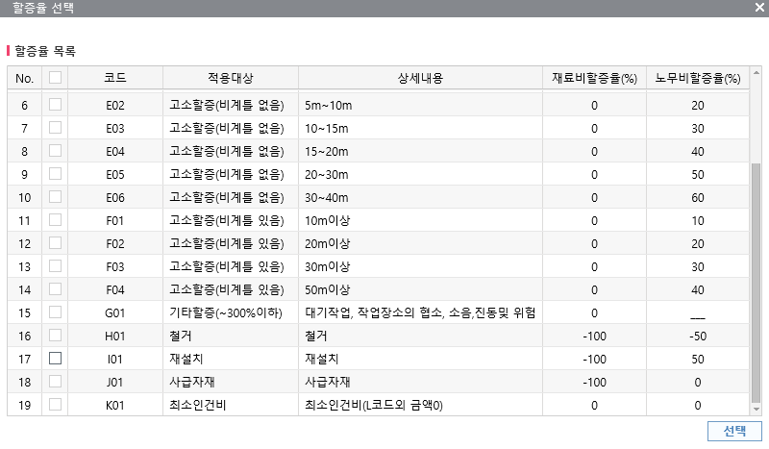
■ atG 할증기준

공사수립계획서
공사수립계획서

업 체 명 | 주식회사 동운 | 견적일시 | 2025-03-17
공 사 명 | 공사명: 사택 2동404호외 2개소 난방용 분배기 교체
공사 업체 | ■ 공사기간 : 입찰시스템 계약기간에 준함
 | ■ 인원투입계획 : 총 명(주말 : 명)
 | ■ 시공방법
 | - 기존 난방분배기 철거
 | - 신규 난방분배기 교체
 | - 2동404호, 5동 501호, 8동 502호
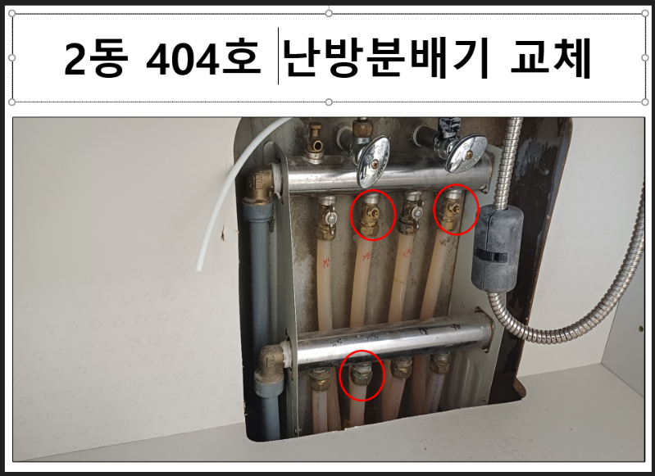
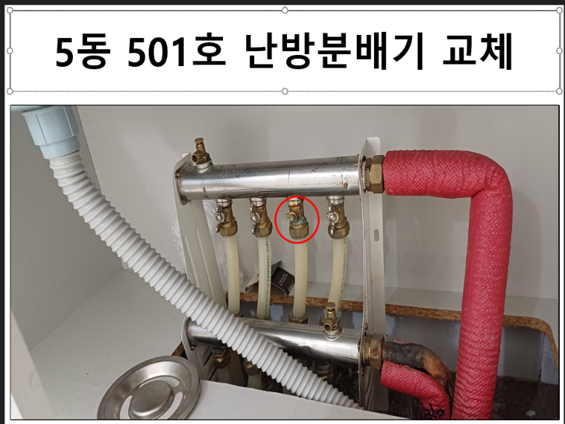

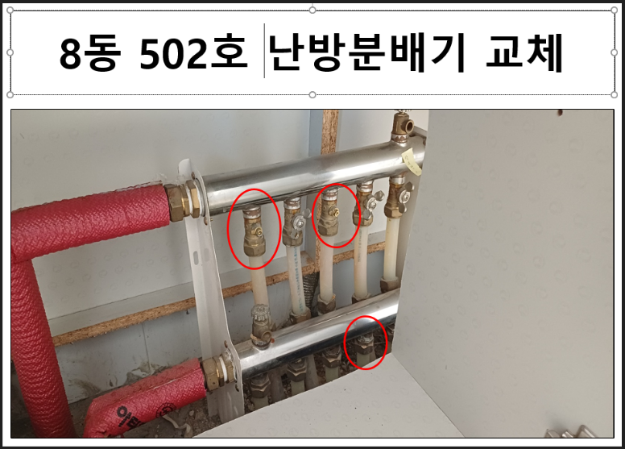

 | ■ 위험작업 유무 : 무
 | ■ 안전확보 방안 :
 | -. 작업전 작업내용 숙지 및 작업 순서 확인.
 | -. 개인 안전보호구 착용 철저
 | -. 고소작업시 안전밸트 착용 및 안전고리 채결 철저, 천장내 작업시 상부 생명줄 설치 및 필요시 발판설치
 | -. 사다리 사용시 사다리보조자 포함 2인1조 작업 진행 및 상하 동시작업 금지
 | -. 작업에 사용되는 공도구 사전점검 실시 및 절단,회전공구 사용 시 손베임장갑 착용 철저
 | -. 중량물 취급시 중량물 취급계획에 맞추어 작업 진행, 작업전 충분한 스트레칭 실시, 25KG이상 중량물
 | 취급시 2인1조 작업 진행
 | -. 화기작업시 소화기 비치 및 화기감시자 상주, 작업구영 인화성물질 제거 및 필요시 불티비산 방지 보양 실시
 | - 안전관찰자 배치
 | ■ 주요 사용물질 : 산소 0kg, 알곤 0kg, 질소 0kg, 냉매(R-22) 0kg 등
㈜ 동 운 | 성명 : 국 동 진 | (인감/서명)
㈜ S&I | 성명 : | 서명

